START
START

Der Effizienzrechner von ReMissionDairy hilft Ihnen, auf Grundlage der Zahlen Ihres Betriebs Effizienzkennzahlen zu berechnen. Tragen Sie hierfür Ihre Daten unter "EFFIZIENZRECHNER" in die dafür vorgesehene Felder ein und klicken Sie auf den Button "Berechnen & Effizienzreport anzeigen".
Da die Grundfutterkosten regional stark schwanken, muss für ein optimales Ergebnis mit den betriebsindividuellen Kosten gerechnet werden. Sollten Ihnen die Grundfutterkosten nicht vorliegen, können Sie für einen groben Wert den angebenen Durchschnittswert nutzen. Für eine genauere Angabe wenden Sie sich an Ihre/n Berater/in, er/sie kann Ihnen sicherlich mit aktuellen Zahlen für Ihre Region und das aktuelle Erntejahr weiterhelfen.
Auf der Seite "EFFIZIENZREPORT" finden Sie das Ergebnis Ihres Betriebs.
Damit Sie die Ergebnisse der Futter- und Stickstoffeffizienz besser einordnen können, sind diese farblich hervorgehoben. Ein grünes Feld zeigt Ihnen, dass der Wert der Kennzahl optimal ist. Ein orangenes Feld macht Sie darauf aufmerksam, sich die Kennzahl nocheinmal genauer anzusehen und Maßnahmen zur Verbesserung durchzuführen. Für die anderen Kennzahlen liegen zur Zeit leider keine offiziellen Grenzwerte vor. Für eine grobe Einordnung können Sie sich mit den Werten der ReMissionDairy Projektbetrieben vergleichen. Die Ergebnisse finden Sie in unserem E-Learning, dort finden Sie ebenfalls wichtige Informationen zu den Kennzahlen, zum Fütterungscontrolling und Hintergründe zu dem Projekt ReMissionDairy.

zum Effizienzrechner
Hier geht es zum E-Learning

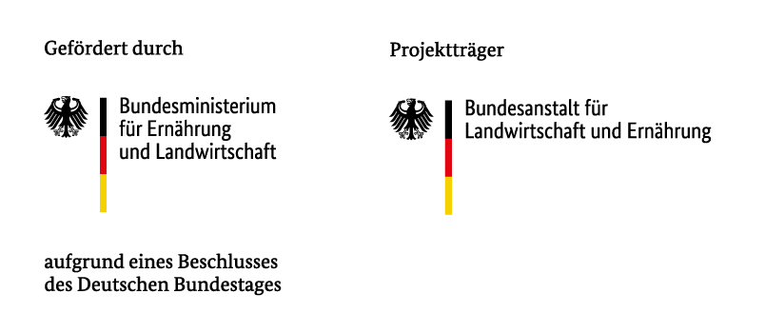

EFFIZIENZRECHNER
Effizienzrechner

i

Allgemeine Daten zum Betrieb:

Milchleistung (abgeholte Tankmilchmenge kg/Kuh und Tag)

Milchfettgehalt (%)

Milcheiweißgehalt (%)

Milchpreis, netto inkl. Zu- und Abschläge (ct)

Anzahl laktierende Kühe

Vorgelegte TMR der Herde (kg Frischmasse)

Trockenmasse einfach bestimmen! (Sie werden zu YouTube weiter-geleitet und können sich dort das Video ansehen.)
Futterreste (kg Frischmasse)

Trockensubstanzgehalt der TMR (%)

Transponderstationen/Melkstandsfütterung:

durchschnittliche KF-Menge pro Kuh und Tag (kg Frischmasse)

Rohproteingehalt der Gesamtration (inkl. KF-Abruf) (g/kg)

Energiegehalt der Gesamtration (inkl. KF-Abruf) (MJ NEL)

Futterkosten:

Hierbei handelt es sich um Durchschnittswerte. Für ein optimales Ergebnis tragen Sie die Kosten für Ihren Betrieb ein.

Futtermittel | Menge/Kuh (kg FM) | Preis (dt/FM) | Kosten/Kuh (ct)

Grassilage |  | 4.50 | 0.00

Maissilage |  | 4.50 | 0.00

Stroh |  | 3.00 | 0.00

Mineral |  |  | 0.00

Kraftfutter 1 |  |  | 0.00

Kraftfutter 2 |  |  | 0.00

Kraftfutter 3 |  |  | 0.00

Kraftfutter 4 |  |  | 0.00

Kraftfutter 5 |  |  | 0.00

Kraftfutter 6 |  |  | 0.00
Berechnen & Effizienzreport anzeigen
Sonstiges 1 |  |  | 0.00

Sonstiges 2 |  |  | 0.00

Sonstiges 3 |  |  | 0.00

Sonstiges 4 |  |  | 0.00

EFFIZIENZREPORT
Effizienzreport

i

Milchmenge | 0.00 | kg

ECM | 0.00 | kg

Trockensubstanzaufnahme | #DIV/0! | kg

Energieeffizienz | #DIV/0!

Futtereffizienz | #DIV/0!

Kraftfuttereffizienz | #DIV/0!

N-Effizienz | #DIV/0!

Futterkosten/Herde | 0.00 | €

Futterkosten/Kuh | 0.00 | €

Milcherlös/Kuh | 0.00 | €

Income over feed cost/Kuh | 0.00 | €

